Sheet1
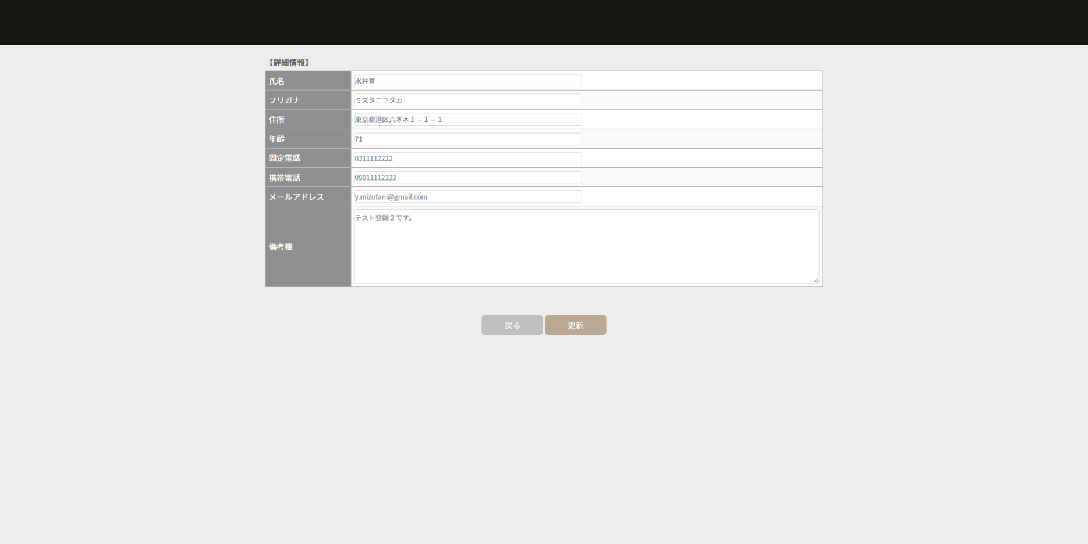
「顧客名簿管理システム」につきまして

ご閲覧頂きまして、ありがとうございます。
go言語のWebアプリケーション作成における勉強の一環として、本プログラムを作成いたしました。
実行環境は、Windows11 wsl2。データベースは、mysql。バックエンドは、go言語。フロントエンドは、javascriptとjQueryで作成しています。
Webサーバはapacheを使わないで、port:8080でWebサーバを立ち上げています。
これからもgo言語の勉強を続けてまいります。
どうぞ、宜しくお願い致します。

１．動作環境
ホルダ構成
 | css
 |  | iziModal.min.css
 |  | jquery-ui.css
 |  | loaders.min.css
 |  | login.css
 |  | management_list.css
 |  | management_newregistration.css
 |  | pure-drawer.css
 |  | style.css
 | js
 |  | iziModal.min.js
 |  | jquery.js
 |  | jquery.min.js
 |  | jquery-ui.min.js
 |  | main.js
 | go.mod
 | go.sum
 | index.html
 | main.go
 | management_editregistration.html
 | management_list.html

２，各画面
①ログイン画面（index.html）
起動後、ログイン画面が表示されます。
ユーザID、パスワードを入力して「ログイン」ボタンを押下します。
ログインに成功すると、②顧客名簿一覧画面に画面遷移します。
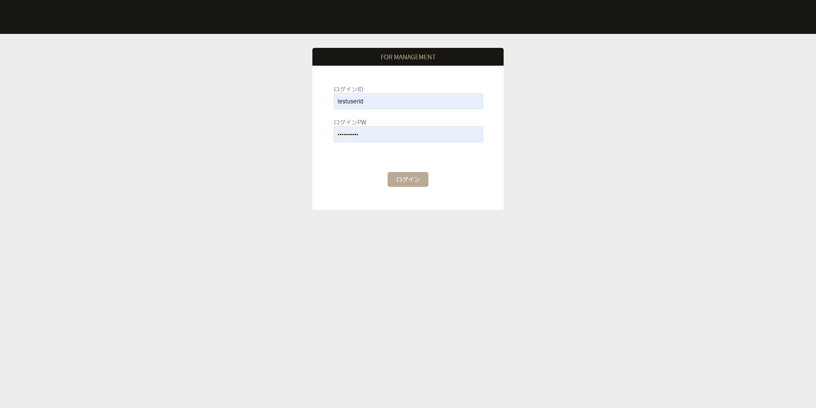

②顧客名簿一覧画面（management_list.html）
ログインに成功すると、データベースに登録された顧客一覧が表示されます。
１．「この条件で検索する」ボタン押下処理
キーワードで入力された文字で、テーブル内を検索します。
キーワードで見つかった顧客をリストに再表示します。
以下の項目をSQL文でLIKE検索します。
・氏名
・フリガナ
・住所
・年齢
・固定電話
・携帯電話
・メールアドレス
・備考欄

２．「詳細」ボタン押下処理
③詳細画面に遷移します。
選択された顧客の詳細を表示します。

３．「削除」ボタン押下処理
選択された顧客のデータをデータベースから削除します。

４．「新規登録」ボタン押下処理
③詳細画面に遷移します。
顧客を登録します。

５．「処理終了」ボタン押下処理
データベースをクローズして、①ログイン画面に遷移します。
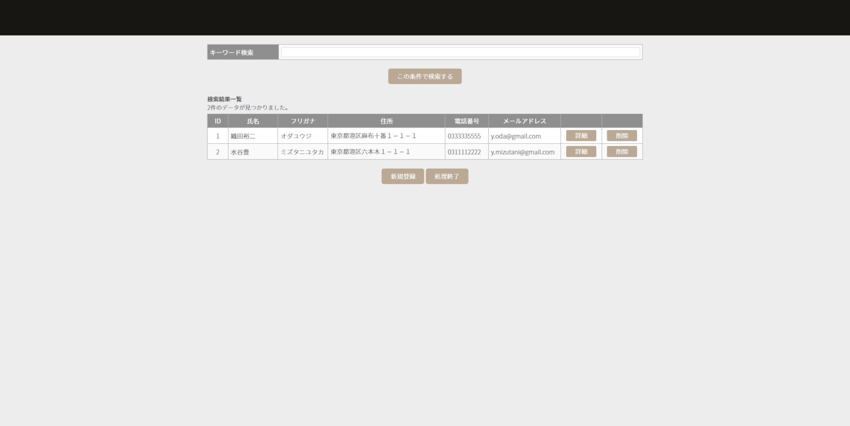

③顧客詳細画面（management_editregistration.html）
②顧客一覧の「詳細」ボタン、「新規登録」ボタン押下で、顧客詳細が表示されます。
・全画面（顧客名簿一覧画面）で「新規登録」ボタン押下で遷移した場合、「登録」ボタンが表示されます。
入力フィールドは、全て空白となります。
・全画面（顧客名簿一覧画面）で「詳細」ボタン押下で遷移した場合、「更新」ボタンが表示されます。
入力フィールドは、選択された顧客情報が表示されます。

１．「戻る」ボタン押下
②顧客一覧へ画面遷移します。
入力フィールドに入力された情報は破棄されます。

２．「登録」ボタン押下処理
入力された内容を、データベースへ登録します。
※）入力フィールドは、全て必須です。

２．「登録」ボタン押下処理
入力された内容を、データベースへ更新します。
※）入力フィールドは、全て必須です。

